Sheet1
六角螺母
A级和B级粗牙(摘自GB/T 6170-2000)、细牙(摘自GB/T 6171-2000)1型六角螺母
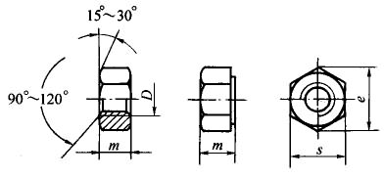

注：1．括号内为非优选的规格。
2．表面处理：钢：不经处理，镀锌钝化、氧化；不锈钢和有色金属：简单处理。
3．性能等级：
螺纹规格d ： M1.6～M2.5 ； M3～M24 ； (M27)～(M39)； M42～M64
钢 ： 按协议 ； 6、8、10 ； 6、8、10 ； 按协议
不锈钢 ： A2-70 ； A4-70 ；A2-50、A4-50 ； 按协议
有色金属 ： CU2、CU3、AL4
4. 本表的单位是mm。
5. 标记示例：
螺纹规格D=M12、性能等级为8级、不经表面处理、A级1型六角螺母，标记为：螺母GB/T 6170 M12

螺纹规格(6H) |  | e min | s |  | m max
D | D×P |  | max | min
M1.6 | - | 3.41 | 3.2 | 3.02 | 1.3
M2 | - | 4.32 | 4 | 3.82 | 1.6
M2.5 | - | 5.45 | 5 | 4.82 | 2
M3 | - | 6.01 | 5.5 | 5.32 | 2.4
(M3.5) | - | 6.58 | 6 | 5.82 | 2.8
M4 | - | 7.66 | 7 | 6.78 | 3.2
M5 | - | 8.79 | 8 | 7.78 | 4.7
M6 | - | 11.05 | 10 | 9.78 | 5.2
M8 | M8×1 | 14.38 | 13 | 12.73 | 6.8
M10 | M10×1 (M10×1.25) | 17.77 | 16 | 15.73 | 8.4
M12 | M12×1.5 (M12×1.25) | 20.03 | 18 | 17.73 | 10.8
(M14) | (M14×1.5) | 23 | 21 | 20.67 | 12.8
M16 | M16×1.5 | 26.75 | 24 | 23.67 | 14.8
(M18) | (M18×1.5) | 29.56 | 27 | 26.16 | 15.8
M20 | (M20×2) M20×1.5 | 32.95 | 30 | 29.16 | 18
(M22) | (M22×1.5) | 37.29 | 34 | 33 | 19.4
M24 | M24×2 | 39.55 | 36 | 35 | 21.5
(M27) | (M27×2) | 45.2 | 41 | 40 | 23.8
M30 | M30×2 | 50.85 | 46 | 45 | 25.6
(M33) | (M33×2) | 55.37 | 50 | 49 | 28.7
M36 | M36×3 | 60.79 | 55 | 53.8 | 31
(M39) | (M39×3) | 66.44 | 60 | 58.8 | 33.4
M42 | M42×3 | 72.02 | 65 | 63.1 | 34
(M45) | (M45×3) | 76.95 | 70 | 68.1 | 36
M48 | M48×3 | 83.6 | 75 | 73.1 | 38
(M52) | (M52×4) | 88.25 | 80 | 78.1 | 42
M56 | M56×4 | 93.56 | 85 | 82.8 | 45
(M60) | (M60×4) | 99.21 | 90 | 87.8 | 48
M64 | M64×4 | 104.86 | 95 | 92.8 | 51
C级1型六角螺母(摘自GB/T 41-2000)
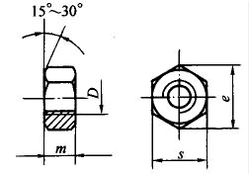

注：1．尽可能不采用括号内的规格。
2．表面处理：钢：不经处理、镀锌钝化。
3. 本表的单位是mm。
4. 标记示例：
螺纹规格D=M12、性能等级为5级、不经表面处理、C级的1型六角螺母，标记为：螺母GB/T 41 M12。

螺纹规格D (7H) | e min | s |  | m max | 性能等级(钢)
 |  | max | min
M5 | 8.63 | 8 | 7.64 | 5.6 | 5
M6 | 10.89 | 10 | 9.64 | 6.4 | 5
M8 | 14.2 | 13 | 12.57 | 7.94 | 5
M10 | 17.29 | 16 | 15.57 | 9.54 | 5
M12 | 19.85 | 18 | 17.57 | 12.17 | 5
(M14) | 22.78 | 21 | 20.16 | 13.9 | 5
M16 | 26.17 | 24 | 23.16 | 15.9 | 5
(M18) | 29.56 | 27 | 26.16 | 16.9 | 4.5
M20 | 32.95 | 30 | 29.16 | 19 | 4.5
(M22) | 37.29 | 34 | 33 | 20.2 | 4.5
M24 | 39.55 | 36 | 35 | 22.3 | 4.5
(M27) | 45.2 | 41 | 40 | 24.7 | 4.5
M30 | 50.85 | 46 | 45 | 26.4 | 4.5
(M33) | 55.37 | 50 | 49 | 29.5 | 4.5
M36 | 60.79 | 55 | 53.8 | 31.9 | 4.5
(M39) | 66.44 | 60 | 58.8 | 34.3 | 4.5
M42 | 72.02 | 65 | 63.1 | 34.9 | 按协议
(M45) | 76.95 | 70 | 68.1 | 36.9 | 按协议
M48 | 82.6 | 75 | 73.1 | 38.9 | 按协议
(M52) | 88.25 | 80 | 78.1 | 42.9 | 按协议
M56 | 93.56 | 85 | 82.8 | 45.9 | 按协议
(M60) | 99.21 | 90 | 87.8 | 48.9 | 按协议
M64 | 104.86 | 95 | 92.8 | 52.4 | 按协议
六角厚螺母(摘自GB/T 56-1988)

注：尽可能不采用括号中的规格。

螺纹规格D(6H)/mm | M16 | (M18) | M20 | (M22) | M24 | (M27) | M30 | M36 | M42 | M48
emin/mm | 26.17 | 29.56 | 32.95 | 37.29 | 39.55 | 45.2 | 50.85 | 60.79 | 72.09 | 82.6
mmax/mm | 25 | 28 | 32 | 35 | 38 | 42 | 48 | 55 | 65 | 75
smax/mm | 24 | 27 | 30 | 34 | 36 | 41 | 46 | 55 | 65 | 75
smin/mm | 23.16 | 26.16 | 29.16 | 33 | 35 | 40 | 45 | 53.8 | 63.1 | 73.1
性能等级(钢) | 5、8、10
表面处理(钢) | 1)不经处理；2)氧化
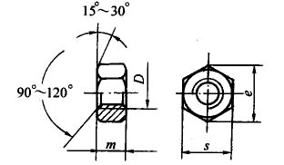
A级和B级粗牙(摘自GB/T 6172.1-2000)、细牙(摘自GB/T 6173-2000)六角薄螺母

注：1. 标记示例：螺纹规格D=M12、性能等级为04级、不经表面处理、A级六角薄螺母，标记为：螺母 GB/T 6172 M12。
2. 括号内为非优选的螺纹规格。
3. 表面处理：钢：不经处理、镀锌钝化、氧化；不锈钢：不经处理。
4. 本表的单位是mm。
5. 性能等级：
螺纹规格D M1.6～M2.5 M3～M24 (M27)～(M39) M42～M64
钢 按协议 04、05 04、05 按协议
不锈钢 A2-035、A4-035 A2-025、A4-025 按协议
有色金属 CU2、CU3、AL4

螺纹规格(6H) |  |  | e min | s |  | m max
D | D×P | D×P |  | max | min
M1.6 | － | － | 3.41 | 3.2 | 3.02 | 1
M2 | － | － | 4.32 | 4 | 3.82 | 1.2
M2.5 | － | － | 5.45 | 5 | 4.82 | 1.6
M3 | － | － | 6.01 | 5.5 | 5.32 | 1.8
M4 | － | － | 7.66 | 7 | 6.78 | 2.2
M5 | － | － | 8.79 | 8 | 7.78 | 2.7
M6 | － | － | 11.05 | 10 | 9.78 | 3.2
M8 | M8×1 | － | 14.38 | 13 | 12.73 | 4
M10 | M10×1 | (M10×1.25) | 17.77 | 16 | 15.73 | 5
M12 | M12×1.5 | (M12×1.25) | 20.03 | 18 | 17.73 | 6
(M14) | (M14×1.5) | － | 23.35 | 21 | 20.67 | 7
M16 | M16×1.5 | － | 26.75 | 24 | 23.67 | 8
(M18) | (M18×1.5) | － | 29.56 | 27 | 26.16 | 9
M20 | (M20×2 | M20×1.5 | 32.95? | 30 | 29.16 | 10
(M22) | (M22×1.5) | － | 37.29 | 34 | 33 | 11
M24 | M24×2 | － | 39.55 | 36 | 35 | 12
(M27) | (M27×2 | － | 45.2 | 41 | 40 | 13.5
M30 | M30×2 | － | 50.85 | 46 | 45 | 15
(M33) | (M33×2) | － | 55.37 | 50 | 49 | 16.5
M36 | M36×3 | － | 60.79 | 55 | 53.8 | 18
(M39) | (M39×3) | － | 66.44 | 60 | 58.8 | 19.5
M42 | M42×3 | － | 72.02 | 65 | 63.1 | 21
(M45) | (M45×3) | － | 76.95 | 70 | 68.1 | 22.5
M48 | M48×3 | － | 83.6 | 75 | 73.1 | 24
(M52) | (M52×4) | － | 88.25 | 80 | 78.1 | 26
M56 | M56×4 | － | 93.56 | 85 | 82.8 | 28
(M60) | (M60×4) | － | 99.21 | 90 | 87.8 | 30
M64 | M64×4 | － | 104.86 | 95 | 92.9 | 32
六角开槽螺母

A级和B级粗牙(摘自GB/T 6178-1986)、细牙(摘自GB/T 9457-1988)1型六角开槽螺母

注：1. 标记示例：
螺纹规格D=M12、性能等级为8级、表面氧化、A级1型六角开槽螺母，标记为：螺母 GB/T 6178 M12。
2. 尽可能不采用括号内的规格。
3．本表的单位是mm。

螺纹规格(6H)
D | D×P | D×P | dw min | e min | s max | s min | m max | m min | m' min | W max | W min | n min | de | 开口销 | 性能等级(钢) | 表面处理(钢)
M4 | － | － | － | 7.66 | 7 | 6.78 | 5 | 4.7 | 2.32 | 3.2 | 2.9 | 1.2 | － | 1×10 | 6、8、10 | 1)氧化;2)不经处理;3)镀锌钝化
M5 | － | － | － | 8.79 | 8 | 7.78 | 6.7 | 6.34 | 3.52 | 4.7 | 4.4 | 1.4 | － | 1.2×12 | 6、8、10 | 1)氧化;2)不经处理;3)镀锌钝化
M6 | － | － | － | 11.05 | 10 | 9.78 | 7.7 | 7.34 | 3.92 | 5.2 | 4.9 | 2 | － | 1.6×14 | 6、8、10 | 1)氧化;2)不经处理;3)镀锌钝化
M8 | M8×1 | － | － | 14.38 | 13 | 12.73 | 9.8 | 9.44 | 5.15 | 6.8 | 6.44 | 2.5 | － | 2×16 | 6、8、10 | 1)氧化;2)不经处理;3)镀锌钝化
M10 | M10×1 | M10×1.25 | － | 17.77 | 16 | 15.73 | 12.4 | 11.97 | 6.43 | 8.4 | 8.04 | 2.8 | － | 2.5×20 | 6、8、10 | 1)氧化;2)不经处理;3)镀锌钝化
M12 | M12×1.5 | M12×1.25 | － | 20.03 | 18 | 17.73 | 15.8 | 15.37 | 8.3 | 10.8 | 10.37 | 3.5 | － | 3.2×22 | 6、8、10 | 1)氧化;2)不经处理;3)镀锌钝化
(M14) | (M14×1.5) | － | － | 23.35 | 21 | 20.67 | 17.8 | 17.37 | 9.68 | 12.8 | 12.37 | 3.5 | － | 3.2×26 | 6、8、10 | 1)氧化;2)不经处理;3)镀锌钝化
M16 | M16×1.5 | － | － | 26.75 | 24 | 23.67 | 20.8 | 20.28 | 11.28 | 14.8 | 14.37 | 4.5 | － | 4×28 | 6、8、10 | 1)氧化;2)不经处理;3)镀锌钝化
－ | (M18×1.5) | － | 24.8 | 29.56 | 27 | 26.16 | 21.8 | － | 12.08 | 15.8 | 15.1 | 4.5 | 25 | 4×32 | 6、8 | 1)氧化;2)不经处理;3)镀锌钝化
M20 | M20×2 | M20×1.5 | 27.7 | 32.95 | 30 | 29.16 | 24 | － | 13.52 | 18 | 17.3 | 4.5 | 28 | 4×36 | 6、8 | 1)氧化;2)不经处理;3)镀锌钝化
－ | (M22×1.5) | － | 31.4 | 37.29 | 34 | 33 | 27.4 | － | 14.85 | 19.4 | 18.56 | 5.5 | 30 | 5×40 | 6、8 | 1)氧化;2)不经处理;3)镀锌钝化
M24 | M24×2 | － | 33.2 | 39.55 | 36 | 35 | 29.5 | － | 16.16 | 21.5 | 20.66 | 5.5 | 34 | 5×40 | 6、8 | 1)氧化;2)不经处理;3)镀锌钝化
－ | (M27×2) | － | 38 | 45.2 | 41 | 40 | 31.8 | － | 18.37 | 23.8 | 22.96 | 5.5 | 38 | 5×45 | 6、8 | 1)氧化;2)不经处理;3)镀锌钝化
M30 | M30×2 | － | 42.7 | 50.85 | 46 | 45 | 34.6 | － | 19.44 | 25.6 | 24.76 | 7 | 42 | 6.3×50 | 6、8 | 1)氧化;2)不经处理;3)镀锌钝化
－ | (M33×2) | － | 46.6 | 55.37 | 50 | 49 | 37.7 | － | 22.16 | 28.7 | 27.86 | 7 | 46 | 6.3×60 | 6、8 | 1)氧化;2)不经处理;3)镀锌钝化
M36 | M36×3 | － | 51.1 | 60.79 | 55 | 53.8 | 40 | － | 23.52 | 31 | 30 | 7 | 50 | 6.3×65 | 6、8 | 1)氧化;2)不经处理;3)镀锌钝化
C级1型六角开槽螺母(摘自GB/T 6179-1986)
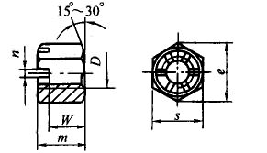

注：1. 标记示例：
螺纹规格D=M5、性能等级为5级、不经表面处理、C级l型六角开槽螺母，标记为：螺母GB/T 6179 M5。
2. 尽可能不采用括号内的规格。
3．本表的单位是mm。

螺纹规格(6H) D | e min | s max | s min | m max | w max | w min | n min | 开口销 | 性能等级(钢) | 表面处理(钢)
M5 | 8.63 | 8 | 7.64 | 7.6 | 5.6 | 4.4 | 1.4 | 1.2×12 | 4、5 | 1)不经处理;2)镀锌钝化
M6 | 10.89 | 10 | 9.64 | 8.9 | 6.4 | 4.9 | 2 | 1.6×14 | 4、5 | 1)不经处理;2)镀锌钝化
M8 | 14.2 | 13 | 12.57 | 10.94 | 7.94 | 6.44 | 2.5 | 2×16 | 4、5 | 1)不经处理;2)镀锌钝化
M10 | 17.59 | 16 | 15.57 | 13.54 | 9.54 | 8.04 | 2.8 | 2.5×20 | 4、5 | 1)不经处理;2)镀锌钝化
M12 | 19.85 | 18 | 17.57 | 17.17 | 12.17 | 10.37 | 3.5 | 3.2×22 | 4、5 | 1)不经处理;2)镀锌钝化
(M14) | 22.78 | 21 | 20.16 | 18.9 | 13.9 | 12.1 | 3.5 | 3.2×26 | 4、5 | 1)不经处理;2)镀锌钝化
M16 | 26.17 | 24 | 23.16 | 21.9 | 15.9 | 14.1 | 4.5 | 4×28 | 4、5 | 1)不经处理;2)镀锌钝化
M20 | 32.95 | 30 | 29.16 | 25 | 19 | 16.9 | 4.5 | 4×36 | 4、5 | 1)不经处理;2)镀锌钝化
M24 | 39.55 | 36 | 35 | 30.3 | 22.3 | 20.2 | 5.5 | 5×40 | 4、5 | 1)不经处理;2)镀锌钝化
M30 | 50.85 | 46 | 45 | 35.4 | 26.4 | 24.3 | 7 | 6.3×50 | 4、5 | 1)不经处理;2)镀锌钝化
M36 | 60.79 | 55 | 53.8 | 40.9 | 31.9 | 29.4 | 7 | 6.3×65 | 4、5 | 1)不经处理;2)镀锌钝化
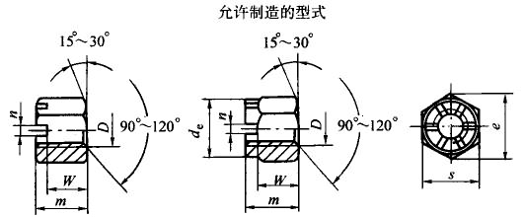
A级和B级粗牙(摘自GB/T 6180-1986)、细牙(摘自GB/T 9458-1988)2型六角开槽螺母

注：1. 标记示例：

螺纹规格D=M5、性能等级为9级、表面氧化、A级2型六角开槽螺母，标记为：螺母 GB/T 6180 M5；
螺纹规格D=M8×1、性能等级为8级、表面氧化、A级2型六角开槽细牙螺母，标记为：螺母 GB/T 9458 M8×1。
2. 尽可能不采用括号内的规格。
3．本表的单位是mm。

螺纹规格(6H)
D | D×P | D×P
M5 | － | －
M6 | － | －
M8 | M8×1 | －
M10 | M10×1 | M10×1.25
M12 | M12×1.5 | M12×1.25
(M14) | (M14×1.5) | －
M16 | M16×1.5 | －
－ | (M18×1.5) | －
M20 | M20×2 | M20×1.5
－ | (M22×1.5) | －
M24 | M24×2 | －
－ | (M27×2) | －
M30 | M30×2 | －
－ | (M33×2) | －
M36 | M36×3 | －
e min | s max | s min | m max | W max | W min | n min | de max | 开口销 | 性能等级 |  | 表面处理(钢)
 |  |  |  |  |  |  |  |  | GB/T 6180 | GB/T 9458
8.79 | 8 | 7.78 | 7.1 | 5.1 | 4.8 | 1.4 | － | 1.2×12 | 9、12 | 8、10 | 1)氧化;2)不经处理;3)镀锌钝化
11.05 | 10 | 9.78 | 8.2 | 5.7 | 5.4 | 2 | － | 1.6×14 | 9、12 | 8、10 | 1)氧化;2)不经处理;3)镀锌钝化
14.38 | 13 | 12.73 | 10.5 | 7.5 | 7.14 | 2.5 | － | 2×16 | 9、12 | 8、10 | 1)氧化;2)不经处理;3)镀锌钝化
17.77 | 16 | 15.73 | 13.3 | 9.3 | 8.94 | 2.8 | － | 2.5×20 | 9、12 | 8、10 | 1)氧化;2)不经处理;3)镀锌钝化
20.03 | 18 | 17.73 | 17 | 12 | 11.57 | 3.5 | － | 3.2×22 | 9、12 | 8、10 | 1)氧化;2)不经处理;3)镀锌钝化
23.36 | 21 | 20.67 | 19.1 | 14.1 | 13.67 | 3.5 | － | 3.2×26 | 9、12 | 8、10 | 1)氧化;2)不经处理;3)镀锌钝化
26.75 | 24 | 23.67 | 22.4 | 16.4 | 15.97 | 4.5 | － | 4×28 | 9、12 | 8、10 | 1)氧化;2)不经处理;3)镀锌钝化
29.56 | 27 | 26.16 | 23.6 | 17.6 | 16.9 | 4.5 | 25 | 4×32 | 9、12 | 10 | 1)氧化;2)镀锌钝化
32.95 | 30 | 29.16 | 26.3 | 20.3 | 19.46 | 4.5 | 28 | 4×36 | 9、12 | 10 | 1)氧化;2)镀锌钝化
37.29 | 34 | 33 | 29.8 | 21.8 | 20.5 | 5.5 | 30 | 5×40 | 9、12 | 10 | 1)氧化;2)镀锌钝化
39.55 | 36 | 35 | 31.9 | 23.9 | 23.06 | 5.5 | 24 | 5×40 | 9、12 | 10 | 1)氧化;2)镀锌钝化
45.2 | 41 | 40 | 34.7 | 26.7 | 25.4 | 5.5 | 38 | 5×45 | 9、12 | 10 | 1)氧化;2)镀锌钝化
50.85 | 46 | 45 | 37.6 | 28.6 | 27.78 | 7 | 42 | 6.3×50 | 9、12 | 10 | 1)氧化;2)镀锌钝化
55.37 | 50 | 49 | 41.5 | 32.5 | 30.9 | 7 | 46 | 6.3×60 | 9、12 | 10 | 1)氧化;2)镀锌钝化
60.79 | 55 | 53.8 | 43.7 | 34.7 | 33.7 | 7 | 50 | 6.3×65 | 9、12 | 10 | 1)氧化;2)镀锌钝化
A级和B级粗牙(摘自GB/T 6181-1986)、细牙(摘自GB/T 9459-1988)六角开槽薄螺母

注：1.括号内的规格尽量不采用。
2.本表的单位是mm。
①仅用于GB/T 6181。

螺纹规格
D | D×P | D×P
M5 | － | －
M6 | － | －
M8 | M8×1 | －
M10 | M10×1 | M10×1.25
M12 | M12×1.5 | M12×1.25
(M14) | (M14×1.5) | －
M16 | M16×1.5 | －
－ | (M18×1.5) | －
M20 | M20×2 | M20×1.5
－ | (M22×1.5) | －
M24 | M24×2 | －
－ | (M27×2) | －
M30 | M30×2 | －
－ | (M33×2) | －
M36 | M36×3 | －
e min | n min | s |  | m max | W |  | 开口销 | 性能等级 |  | 表面处理
 |  | max | min |  | max | min |  | 钢 | 不锈钢① | 钢 |  | 不锈钢
8.79 | 1.4 | 8 | 7.78 | 5.1 | 3.1 | 2.8 | 1.2×12 | 04、05 | A2-50 | 1)氧化;2)不经处理;3)镀锌钝化 |  | 不经处理
11.05 | 2 | 10 | 9.78 | 5.7 | 3.5 | 2.9 | 1.6×14 | 04、05 | A2-50 | 1)氧化;2)不经处理;3)镀锌钝化 |  | 不经处理
14.38 | 2.5 | 13 | 12.73 | 7.5 | 4.5 | 4.2 | 2×16 | 04、05 | A2-50 | 1)氧化;2)不经处理;3)镀锌钝化 |  | 不经处理
17.77 | 2.8 | 16 | 15.73 | 9.3 | 5.3 | 5 | 2.5×20 | 04、05 | A2-50 | 1)氧化;2)不经处理;3)镀锌钝化 |  | 不经处理
20.03 | 3.5 | 18 | 17.73 | 12 | 7 | 6.64 | 3.2×22 | 04、05 | A2-50 | 1)氧化;2)不经处理;3)镀锌钝化 |  | 不经处理
23.35 | 3.5 | 21 | 20.67 | 14.1 | 9.1 | 8.74 | 3.2×26 | 04、05 | A2-50 | 1)氧化;2)不经处理;3)镀锌钝化 |  | 不经处理
26.75 | 4.5 | 24 | 23.67 | 16.4 | 10.4 | 9.7 | 4×28 | 04、05 | A2-50 | 1)氧化;2)不经处理;3)镀锌钝化 |  | 不经处理
29.56 | 4.5 | 27 | 26.16 | 17.6 | 11.6 | 10.9 | 4×32 | 04、05 | A2-50 | 1)氧化;2)不经处理;3)镀锌钝化 |  | 不经处理
32.95 | 4.5 | 30 | 29.16 | 20.3 | 14.3 | 13.6 | 4×36 | 04、05 | A2-50 | 1)氧化;2)不经处理;3)镀锌钝化 |  | 不经处理
37.29 | 5.5 | 34 | 33 | 21.8 | 14.8 | 14.1 | 5×40 | 04、05 | A2-50 | 1)氧化;2)不经处理;3)镀锌钝化 |  | 不经处理
39.55 | 5.5 | 36 | 35 | 23.9 | 15.9 | 15.2 | 5×40 | 04、05 | A2-50 | 1)氧化;2)不经处理;3)镀锌钝化 |  | 不经处理
45.2 | 5.5 | 41 | 40 | 26.7 | 18.7 | 17.86 | 5×45 | 04、05 | A2-50 | 1)氧化;2)不经处理;3)镀锌钝化 |  | 不经处理
50.85 | 7 | 46 | 45 | 28.6 | 19.6 | 18.76 | 6.3×50 | 04、05 | A2-50 | 1)氧化;2)不经处理;3)镀锌钝化 |  | 不经处理
55.37 | 7 | 50 | 49 | 32.5 | 23.5 | 22.66 | 6.3×60 | 04、05 | A2-50 | 1)氧化;2)不经处理;3)镀锌钝化 |  | 不经处理
60.79 | 7 | 55 | 53 | 34.7 | 25.7 | 24.86 | 6.3×65 | 04、05 | A2-50 | 1)氧化;2)不经处理;3)镀锌钝化 |  | 不经处理
六角锁紧螺母

A和B级1型非金属嵌件六角锁紧螺母(摘自GB/T 889.1-2000)和六角锁紧螺母细牙(摘自GB/T 889.2-2000)
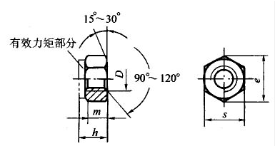

注：1. 标记示例：
螺纹规格D=M12、性能等级为8级、表面氧化、A级1型非金属嵌件六角锁紧螺母，标记为：螺母GB/T 889．1 M12；
2. 尽可能不采用括号内的规格；
3. A级用于D≤16mm，B级用于D＞16mm的螺母。
4．本表的单位是mm。

螺纹规格(6H) |  |  | e min | s max | s min | h max | m min | 性能等级(钢) | 表面处理(钢)
D | D×P | D×P
M3 | － | － | 6.01 | 5.5 | 5.32 | 4.5 | 2.15 | 5、8、10 | 1)不经处理;2)镀锌钝化
M4 | － | － | 7.66 | 7 | 6.78 | 6 | 2.9 | 5、8、10 | 1)不经处理;2)镀锌钝化
M5 | － | － | 8.79 | 8 | 7.78 | 6.8 | 4.4 | 5、8、10 | 1)不经处理;2)镀锌钝化
M6 | － | － | 11.05 | 10 | 9.78 | 8 | 4.9 | 5、8、10 | 1)不经处理;2)镀锌钝化
M8 | M8×1 | － | 14.38 | 13 | 12.73 | 9.5 | 6.44 | 5、8、10 | 1)不经处理;2)镀锌钝化
M10 | M10×1 | M10×1.25 | 17.77 | 16 | 15.73 | 11.9 | 8.04 | 5、8、10 | 1)不经处理;2)镀锌钝化
M12 | M12×1.25 | M12×1.5 | 20.02 | 18 | 17.73 | 14.9 | 10.37 | 5、8、10 | 1)不经处理;2)镀锌钝化
(M14) | (M14×1.5) | － | 23.36 | 21 | 20.67 | 17 | 12.1 | 5、8、10 | 1)不经处理;2)镀锌钝化
M16 | M16×1.5 | － | 26.75 | 24 | 23.67 | 19.1 | 14.1 | 5、8、10 | 1)不经处理;2)镀锌钝化
M20 | M20×1.5 | － | 32.95 | 30 | 29.16 | 22.8 | 16.9 | 5、8、10 | 1)不经处理;2)镀锌钝化
M24 | M24×2 | － | 39.55 | 36 | 35 | 27.1 | 20.2 | 5、8、10 | 1)不经处理;2)镀锌钝化
M30 | M30×2 | － | 50.85 | 46 | 45 | 32.6 | 24.3 | 5、8、10 | 1)不经处理;2)镀锌钝化
M36 | M36×3 | － | 60.79 | 55 | 53.8 | 38.9 | 29.4 | 5、8、10 | 1)不经处理;2)镀锌钝化
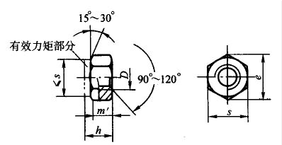
A和B级1型全金属六角锁紧螺母(摘自GB/T 6184-2000)

注：1. 标记示例：
螺纹规格D=M12、性能等级为8级、表面氧化、A级1型全金属六角锁紧螺母，标记为：螺母 GB/T6184 M12。
2. 尽可能不采用括号内的规格。
3．本表的单位是mm。

螺纹规格(6H) D | e min | s max | s min | h max | h min | mw min | 性能等级(钢) | 表面处理(钢)
M5 | 8.79 | 8 | 7.78 | 5.3 | 4.8 | 3.52 | 5、8、10 | 1)氧化;2)镀锌钝化
M6 | 11.05 | 10 | 9.78 | 5.9 | 5.4 | 3.92 | 5、8、10 | 1)氧化;2)镀锌钝化
M8 | 14.38 | 13 | 12.73 | 7.1 | 6.44 | 5.15 | 5、8、10 | 1)氧化;2)镀锌钝化
M10 | 17.77 | 16 | 15.73 | 9 | 8.04 | 6.43 | 5、8、10 | 1)氧化;2)镀锌钝化
M12 | 20.03 | 18 | 17.73 | 11.6 | 10.37 | 8.3 | 5、8、10 | 1)氧化;2)镀锌钝化
(M14) | 23.36 | 21 | 20.67 | 13.2 | 12.1 | 9.68 | 5、8、10 | 1)氧化;2)镀锌钝化
M16 | 26.75 | 24 | 23.67 | 15.2 | 14.1 | 11.28 | 5、8、10 | 1)氧化;2)镀锌钝化
(M18) | 29.56 | 27 | 26.16 | 17 | 15.01 | 12.08 | 5、8、10 | 1)氧化;2)镀锌钝化
M20 | 32.95 | 30 | 29.16 | 19 | 16.9 | 13.52 | 5、8、10 | 1)氧化;2)镀锌钝化
(M22) | 37.29 | 34 | 33 | 21 | 18.1 | 14.5 | 5、8、10 | 1)氧化;2)镀锌钝化
M24 | 39.55 | 36 | 35 | 23 | 20.2 | 16.16 | 5、8、10 | 1)氧化;2)镀锌钝化
M30 | 50.85 | 46 | 45 | 26.9 | 24.3 | 19.44 | 5、8、10 | 1)氧化;2)镀锌钝化
M36 | 60.79 | 55 | 53.8 | 32.5 | 29.4 | 23.52 | 5、8、10 | 1)氧化;2)镀锌钝化
专用螺母

碟形螺母(摘自GB/T 62-1988)

注：1. 括号内的规格尽可能不采用。
2. 本表的单位是mm。

螺纹规格D×P(6H) | dk | d | l | k | m | 材料
M3×0.5 | 7 | 6 | 20 | 8 | 3.5 | Q215、Q235、KT30-6
M4×0.7 | 8 | 7 | 24 | 10 | 4 | Q215、Q235、KT30-6
M5×0.8 | 10 | 8 | 28 | 12 | 5 | Q215、Q235、KT30-6
M6×1 | 12 | 10 | 32 | 14 | 6 | Q215、Q235、KT30-6
M8×1 M8×1.25 | 15 | 13 | 40 | 18 | 8 | Q215、Q235、KT30-6
M10×1.5 M10×1.25 | 18 | 15 | 48 | 22 | 10 | Q215、Q235、KT30-6
M12×1.75 M12×1.5 | 22 | 19 | 58 | 27 | 12 | Q215、Q235、KT30-6
(M14×2) (M14×1.5) | 26 | 23 | 64 | 30 | 14 | Q215、Q235、KT30-6
M16×2 M16×1.5 | 30 | 26 | 72 | 32 | 14 | Q215、Q235、KT30-6
环形螺母(摘自GB/T 63-1988)

注：1. 括号内的规格尽可能不采用。
2. 本表的单位是mm。

螺纹规格D(6H) | d1 | dk | d | l | k | m | R | 材料
M12 | 10 | 24 | 20 | 66 | 52 | 15 | 6 | ZCuZn40Mn2
(M14) | 10 | 24 | 20 | 66 | 52 | 15 | 6 | ZCuZn40Mn2
M16 | 12 | 30 | 26 | 76 | 60 | 18 | 6 | ZCuZn40Mn2
(M18) | 12 | 30 | 26 | 76 | 60 | 18 | 6 | ZCuZn40Mn2
M20 | 13 | 36 | 30 | 86 | 72 | 22 | 8 | ZCuZn40Mn2
(M22) | 13 | 36 | 30 | 86 | 72 | 22 | 8 | ZCuZn40Mn2
M24 | 14 | 46 | 38 | 98 | 84 | 26 | 10 | ZCuZn40Mn2
组合式盖形螺母(摘自GB/T 802-1988)

注：1．括号内的规格尽可能不采用。
2．本表的单位是mm。

螺纹规格D(6H) | s|max | s|min | e min | e1 max | R≈ | h | b | δ | m min | 性能等级 | 表面处理
M3 | 5.5 | 5.32 | 6.01 | 5 | 2.5 | － | － | － | － | 6、8 | 1)氧化;2)镀锌钝化
M4 | 7 | 6.78 | 7.66 | 6 | 3 | － | － | － | － | 6、8 | 1)氧化;2)镀锌钝化
M5 | 8 | 7.78 | 8.79 | 7.2 | 3.6 | 5.5 | 4 | 0.5 | 9 | 6、8 | 1)氧化;2)镀锌钝化
M6 | 10 | 9.78 | 11.05 | 9.2 | 4.6 | 6.5 | 5 | 0.8 | 11 | 6、8 | 1)氧化;2)镀锌钝化
M8 | 13 | 12.73 | 14.38 | 13 | 6.5 | 8 | 6 | 0.8 | 15 | 6、8 | 1)氧化;2)镀锌钝化
M10 | 16 | 15.73 | 17.77 | 16 | 8 | 10 | 8 | 0.8 | 18 | 6、8 | 1)氧化;2)镀锌钝化
M12 | 18 | 17.73 | 20.03 | 18 | 9 | 12 | 10 | 1 | 22 | 6、8 | 1)氧化;2)镀锌钝化
(M14) | 21 | 20.67 | 23.35 | 20 | 10 | 13 | 11 | 1 | 24 | 6、8 | 1)氧化;2)镀锌钝化
M16 | 24 | 23.67 | 26.75 | 22 | 11.5 | 15 | 13 | 1 | 26 | 6、8 | 1)氧化;2)镀锌钝化
(M18) | 27 | 26.16 | 29.56 | 25 | 12.5 | 17 | 14 | 1.2 | 30 | 6、8 | 1)氧化;2)镀锌钝化
M20 | 30 | 29.16 | 32.95 | 28 | 14 | 19 | 16 | 1.2 | 35 | 6、8 | 1)氧化;2)镀锌钝化
(M22) | 34 | 33 | 37.29 | 30 | 15 | 21 | 18 | 1.2 | 38 | 6、8 | 1)氧化;2)镀锌钝化
M24 | 36 | 35 | 39.55 | 34 | 17 | 22 | 19 | 1.2 | 40 | 6、8 | 1)氧化;2)镀锌钝化
盖形螺母(摘自GB/T 923-1988)

注：1．括号内的规格尽可能不采用。
2．本表的单位是mm。

螺纹规格D(6H) | s|max | s|min | e min | e1 max | R≈ | h | a min | m | d1 | i | 性能等级 | 表面处理
M3 | 5.5 | 5.32 | 6.01 | 5 | 2.5 | 2.5 | － | 6 | － | 5 | 5、6 | 1)氧化;2)镀锌钝化
M4 | 7 | 6.78 | 7.66 | 6 | 3 | 3 | － | 7 | － | 5 | 5、6 | 1)氧化;2)镀锌钝化
M5 | 8 | 7.78 | 8.79 | 7.2 | 3.6 | 4 | 2 | 9 | 5.5 | 6 | 5、6 | 1)氧化;2)镀锌钝化
M6 | 10 | 9.78 | 11.05 | 9.2 | 4.6 | 5 | 2.5 | 11 | 6.5 | 7 | 5、6 | 1)氧化;2)镀锌钝化
M8 | 13 | 12.73 | 14.38 | 13 | 6.5 | 6 | 3 | 15 | 8.5 | 11 | 5、6 | 1)氧化;2)镀锌钝化
M10 | 16 | 15.73 | 17.77 | 16 | 8 | 8 | 4 | 18 | 10.5 | 13 | 5、6 | 1)氧化;2)镀锌钝化
M12 | 18 | 17.73 | 20.03 | 18 | 9 | 10 | 4.5 | 22 | 13 | 16 | 5、6 | 1)氧化;2)镀锌钝化
(M14) | 21 | 20.67 | 23.35 | 20 | 10 | 11 | 5 | 24 | 15 | 17 | 5、6 | 1)氧化;2)镀锌钝化
M16 | 24 | 23.67 | 26.75 | 22 | 11.5 | 13 | 5 | 26 | 17 | 19 | 5、6 | 1)氧化;2)镀锌钝化
(M18) | 27 | 26.16 | 29.56 | 25 | 12.5 | 14 | 6 | 29 | 19 | 22 | 5、6 | 1)氧化;2)镀锌钝化
M20 | 30 | 29.16 | 32.95 | 28 | 14 | 16 | 6 | 32 | 21 | 25 | 5、6 | 1)氧化;2)镀锌钝化
(M22) | 34 | 33 | 37.29 | 30 | 15 | 18 | 6 | 35 | 23 | 26 | 5、6 | 1)氧化;2)镀锌钝化
M24 | 36 | 35 | 39.55 | 34 | 17 | 19 | 7 | 38 | 25 | 28 | 5、6 | 1)氧化;2)镀锌钝化
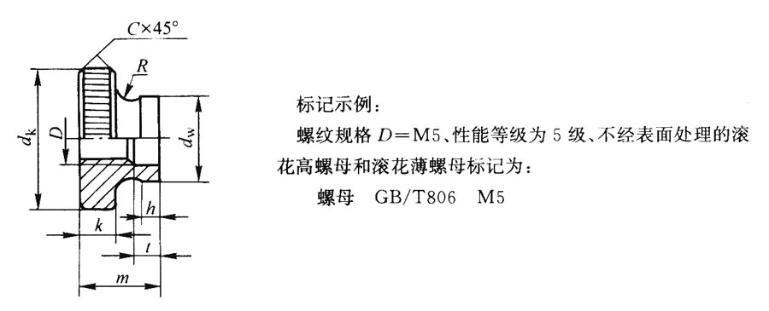
滚花高螺母(摘自GB/T 806-1988)

注：本表的单位是mm。

螺纹规格(6H)D |  | M1.6 | M2 | M2.5 | M3 | M4 | M5 | M6 | M8 | M10
dk(滚花前) | max | 7 | 8 | 9 | 11 | 12 | 16 | 20 | 24 | 30
 | min | 6.78 | 7.78 | 8.78 | 10.73 | 11.73 | 15.73 | 19.67 | 23.67 | 29.67
k |  | 2 |  | 2.2 | 2.8 | 3 | 4 | 5 | 6 | 8
dw | max | 4 | 4.5 | 5 | 6 | 8 | 10 | 12 | 16 | 20
 | min | 3.7 | 4.2 | 4.7 | 5.7 | 7.64 | 9.64 | 11.57 | 15.57 | 19.48
C |  | 0.2 |  |  | 0.3 |  | 0.5 |  | 0.8
mmax |  | 4.7 | 5 | 5.5 | 7 | 8 | 10 | 12 | 16 | 20
tmax |  | 1.5 |  | 2 |  | 2.5 | 3 | 4 | 5 | 6.5
Rmin |  | 1.25 |  | 1.5 | 2 |  | 2.5 | 3 | 4 | 5
h |  | 0.8 | 1 |  | 1.2 | 1.5 | 2 | 2.5 | 3 | 3.8
d1 |  | 3.6 | 3.8 | 4.4 | 5.2 | 6.4 | 9 | 11 | 13 | 17.5
滚花薄螺母(摘自GB/T 807-1988)
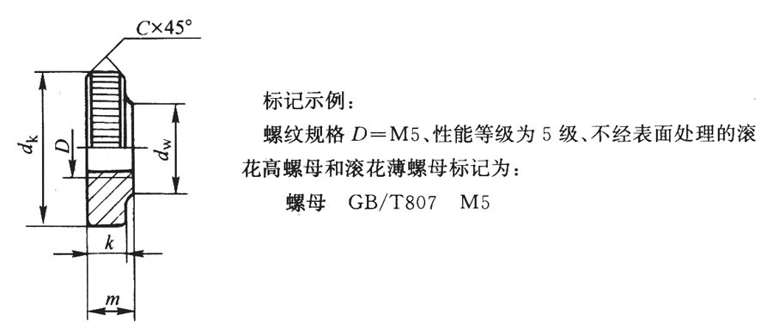

注：本表的单位是mm。

螺纹规格(6H)D |  | M1.4 | M1.6 | M2 | M2.5 | M3 | M4 | M5 | M6 | M8 | M10
dk(滚花前) | max | 6 | 7 | 8 | 9 | 11 | 12 | 16 | 20 | 24 | 30
 | min | 5.78 | 6.78 | 7.78 | 8.78 | 10.73 | 11.73 | 15.73 | 19.67 | 23.67 | 29.67
k |  | 1.5 | 2 | 2 | 2 | 2.5 | 2.5 | 3.5 | 4 | 5 | 6
dw | max | 3.5 | 4 | 4.5 | 5 | 6 | 8 | 10 | 12 | 16 | 20
 | min | 3.2 | 3.7 | 4.2 | 4.7 | 5.7 | 7.64 | 9.64 | 11.57 | 15.57 | 19.48
C |  | 0.2 |  |  |  | 0.3 |  | 0.5 |  | 0.8
mmax |  | 2 | 2.5 | 2.5 | 2.5 | 3 | 3 | 4 | 5 | 6 | 8
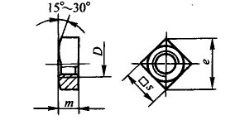
C级方螺母(摘自GB/T 39-1988)

注：1.尽可能不采用括号内的规格。
2.标记示例：
螺纹规格D=M16、性能等级为5级、不经过表面处理、C级方螺母，标记为：螺母GB/T 39 M12。
3.本表的单位是mm。

螺纹规格 D(7H) | s max | s min | m max | m min | e min
M3 | 5.5 | 5.2 | 2.4 | 1.4 | 6.76
M4 | 7 | 6.64 | 3.2 | 2 | 8.63
M5 | 8 | 7.64 | 4 | 2.8 | 9.93
M6 | 10 | 9.64 | 5 | 3.8 | 12.53
M8 | 13 | 12.57 | 6.5 | 5 | 16.34
M10 | 16 | 15.57 | 8 | 6.5 | 20.24
M12 | 18 | 17.57 | 10 | 8.5 | 22.84
(M14) | 21 | 20.16 | 11 | 9.2 | 26.21
M16 | 24 | 23.16 | 13 | 11.2 | 30.11
(M18) | 27 | 26.16 | 15 | 13.2 | 34.01
M20 | 30 | 29.16 | 16 | 14.2 | 37.91
(M22) | 34 | 33 | 18 | 16.2 | 42.9
M24 | 36 | 35 | 19 | 16.9 | 45.5
圆螺母

小圆螺母(摘自GB/T 810-1988)

注：本表的单位是mm。

螺纹规格D×P | dk | m | n max | n min | t max | t min | C | C1
M10×1 | 20 | 6 | 4.3 | 4 | 2.6 | 2 | 0.5 | 0.5
M12×1.25 | 22 | 6 | 4.3 | 4 | 2.6 | 2 | 0.5 | 0.5
M14×1.5 | 25 | 6 | 4.3 | 4 | 2.6 | 2 | 0.5 | 0.5
M16×1.5 | 28 | 6 | 4.3 | 4 | 2.6 | 2 | 0.5 | 0.5
M18×1.5 | 30 | 6 | 5.3 | 5 | 3.1 | 2.5 | 0.5 | 0.5
M20×1.5 | 32 | 6 | 5.3 | 5 | 3.1 | 2.5 | 0.5 | 0.5
M22×1.5 | 35 | 8 | 5.3 | 5 | 3.1 | 2.5 | 0.5 | 0.5
M24×1.5 | 38 | 8 | 5.3 | 5 | 3.1 | 2.5 | 0.5 | 0.5
M27×1.5 | 42 | 8 | 5.3 | 5 | 3.1 | 2.5 | 1 | 0.5
M30×1.5 | 45 | 8 | 5.3 | 5 | 3.1 | 2.5 | 1 | 0.5
M33×1.5 | 48 | 8 | 5.3 | 5 | 3.1 | 2.5 | 1 | 0.5
M36×1.5 | 52 | 8 | 6.3 | 6 | 3.6 | 3 | 1 | 0.5
M39×1.5 | 55 | 8 | 6.3 | 6 | 3.6 | 3 | 1 | 0.5
M42×1.5 | 58 | 8 | 6.3 | 6 | 3.6 | 3 | 1 | 0.5
M45×1.5 | 62 | 8 | 6.3 | 6 | 3.6 | 3 | 1 | 0.5
M48×1.5 | 68 | 10 | 6.3 | 6 | 3.6 | 3 | 1 | 0.5
M52×1.5 | 72 | 10 | 8.36 | 8 | 4.25 | 3.5 | 1 | 0.5
M56×2 | 78 | 10 | 8.36 | 8 | 4.25 | 3.5 | 1 | 1
M60×2 | 80 | 10 | 8.36 | 8 | 4.25 | 3.5 | 1 | 1
M64×2 | 85 | 10 | 8.36 | 8 | 4.25 | 3.5 | 1 | 1
圆螺母(摘自GB/T 812-1988)
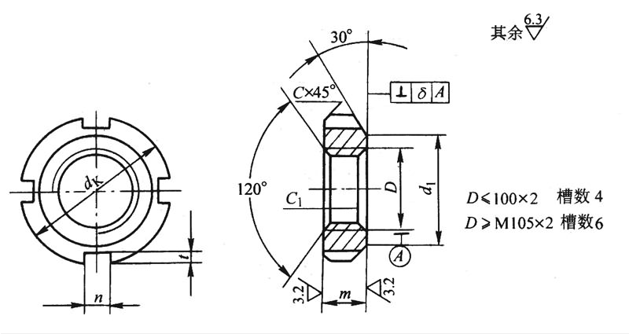

注：1．本表的单位是mm。
2．带*的螺纹规格仅用于滚动轴承锁紧装置。

螺纹规格D×P | dk | d1 | m | n max | n min | t max | t min | C | C1
M10×1 | 22 | 16 | 8 | 4.3 | 4 | 2.6 | 2 | 0.5 | 0.5
M12×1.25 | 25 | 19 | 8 | 4.3 | 4 | 2.6 | 2 | 0.5 | 0.5
M14×1.5 | 28 | 20 | 8 | 4.3 | 4 | 2.6 | 2 | 0.5 | 0.5
M16×1.5 | 30 | 22 | 8 | 5.3 | 5 | 3.1 | 2.5 | 0.5 | 0.5
M18×1.5 | 32 | 24 | 8 | 5.3 | 5 | 3.1 | 2.5 | 0.5 | 0.5
M20×1.5 | 35 | 27 | 8 | 5.3 | 5 | 3.1 | 2.5 | 0.5 | 0.5
M22×1.5 | 38 | 30 | 10 | 5.3 | 5 | 3.1 | 2.5 | 1 | 0.5
M24×1.5 | 42 | 34 | 10 | 5.3 | 5 | 3.1 | 2.5 | 1 | 0.5
M25×1.5* | 42 | 34 | 10 | 5.3 | 5 | 3.1 | 2.5 | 1 | 0.5
M27×1.5 | 45 | 37 | 10 | 5.3 | 5 | 3.1 | 2.5 | 1 | 0.5
M30×1.5 | 48 | 40 | 10 | 5.3 | 5 | 3.1 | 2.5 | 1 | 0.5
M33×1.5 | 52 | 43 | 10 | 6.3 | 6 | 3.6 | 3 | 1 | 0.5
M35×1.5* | 52 | 43 | 10 | 6.3 | 6 | 3.6 | 3 | 1 | 0.5
M36×1.5 | 55 | 46 | 10 | 6.3 | 6 | 3.6 | 3 | 1.5 | 0.5
M39×1.5 | 58 | 49 | 10 | 6.3 | 6 | 3.6 | 3 | 1.5 | 0.5
M40×1.5* | 58 | 49 | 10 | 6.3 | 6 | 3.6 | 3 | 1.5 | 0.5
M42×1.5 | 62 | 53 | 10 | 6.3 | 6 | 3.6 | 3 | 1.5 | 0.5
M45×1.5 | 68 | 59 | 10 | 6.3 | 6 | 3.6 | 3 | 1.5 | 0.5
M48×1.5 | 72 | 61 | 12 | 8.36 | 8 | 4.25 | 3.5 | 1.5 | 1
M50×1.5* | 72 | 61 | 12 | 8.36 | 8 | 4.25 | 3.5 | 1.5 | 1
M52×1.5 | 78 | 67 | 12 | 8.36 | 8 | 4.25 | 3.5 | 1.5 | 1
M55×2* | 78 | 67 | 12 | 8.36 | 8 | 4.25 | 3.5 | 1.5 | 1
M56×2 | 85 | 74 | 12 | 8.36 | 8 | 4.25 | 3.5 | 1.5 | 1
M60×2 | 90 | 79 | 12 | 8.36 | 8 | 4.25 | 3.5 | 1.5 | 1
M64×2 | 95 | 84 | 12 | 8.36 | 8 | 4.25 | 3.5 | 1.5 | 1

